Mipyme Persona Natural
 |  |  |  |  |  |  |  | SI
 |  |  |  |  |  |  |  | NO
Botones Informativos | 1 * | TÍTULO DEL PROYECTO:

Ejemplo
 |  | INFORMACIÓN DEL POSTULANTE

 | 1.1 * | RUC/RISE

 | 1.2 * | NOMBRES |  | 1.3 * | APELLIDOS

 | 1.4 * | NACIONALIDAD

 | 1.5 * | DISCAPACIDAD
Ejemplo
 |  | LUGAR DE RESIDENCIA Y CONTACTO

 | 1.6 * | PROVINCIA

 | 1.7 * | CANTÓN

 | 1.8 * | PARROQUIA

 | 1.9 * | DIRECCIÓN

 | 1.10 * | TELÉFONO CONVENCIONAL |  | EXT3456 | 1.11 | TELÉFONO CELULAR

 | 1.12 * | CORREO ELECTRÓNICO |  |  | 1.13 | CORREO ELECTRÓNICO ALTERNATIVO:

Información
 |  | INFORMACIÓN DEL ESTADO DEL POSTULANTE

 | 2.1 * | ACTIVIDAD ECONÓMICA

 | 2.2 * | TAMAÑO DE LA EMPRESA

 |  |  | ¿EN LISTA DE MOROSIDAD? | FECHA DE ÚLTIMA DECLARACIÓN
 | 2.3 * | ESTADO TRIBUTARIO |  | 2017-04-10

 | 2.4 * | OBLIGACIONES PENDIENTES CON EL IESS

 | 2.5 * | ¿SE ENCUENTRA AL DÍA CON LAS OBLIGACIONES EN LA SUPERINTENDENCIA DE COMPAÑIAS, VALORES Y SEGUROS?

 | 2.6 * | ¿ESTÁ REGISTRADO COMO CONTRATISTA INCUMPLIDO O ADJUDICATARIO FALLIDO CON EL ESTADO?

 | 2.7 * | ¿TIENE RUM? (Registro Único Mipymes) |  | 2.8 * | ¿TIENE RUA? (Registro Único Artesanal)

 |  | INFORMACIÓN BÁSICA DEL PROYECTO
Información
 | 3.1 * | ETAPA DE LA INVERSIÓN | IDEA - PROYECTO

 |  | INDUSTRIA PRIORIZADA PRINCIPAL A LA QUE PERTENECE EL PROYECTO
 | 3.2 *

 |  | INDUSTRIA PRIORIZADA SECUNDARIA CON LA QUE SE RELACIONA EL PROYECTO
 | 3.3
 |  | 1) ALIMENTOS FRESCOS Y PROCESADOS
 |  | 2) BIOTECNOLOGÍA (BIOQUÍMICA Y BIOMEDICINA)
 |  | 3) CONFECCIONES Y CALZADO
 |  | 4) ENERGÍAS RENOVABLES
 |  | 5) INDUSTRIA FARMACÉUTICA
 |  | 6) METALMECÁNICA
 |  | 7) PETROQUÍMICA
 |  | 8) PRODUCTOS FORESTALES DE MADERA
 |  | 9) SERVICIOS AMBIENTALES
 |  | 10) TECNOLOGÍA (SOFTWARE, HARDWARE Y SERVICIOS INFORMÁTICOS)
 |  | 11) VEHÍCULOS, AUTOMOTORES, CARROCERÍAS Y PARTES
 |  | 12) CONSTRUCCIÓN
 |  | 13) TRANSPORTE Y LOGÍSTICA
 |  | 14) TURISMO

Información
 | 3.4 * | EL RESULTADO DEL PROYECTO DE INNOVACIÓN PRODUCTIVA INTRODUCE AL MERCADO UN NUEVO…..

 | 3.5 * | DESCRIPCIÓN DEL PROBLEMA U OPORTUNIDAD.
 |  | 500 caracteres

 | 3.6 * | ¿QUÉ TAN GRANDE ES EL PROBLEMA U OPORTUNIDAD?
 |  | 500 caracteres

 | 3.7 * | ¿CÓMO EL PROYECTO INNOVADOR RESUELVE EL PROBLEMA O APROVECHA LA OPORTUNIDAD?
 |  | 500 caracteres

 | 3.8 * | DESCRIPCIÓN DEL BIEN, SERVICIO O PROCESO PRODUCTIVO.
 |  | 500 caracteres

 | 3.9 * | ¿CUÁL ES EL GRADO DE NOVEDAD DE LA INNOVACIÓN DE SU PROYECTO?

 | 3.10 * | ¿QUÉ ALCANCE TIENE LA INNOVACIÓN DE SU PROYECTO?

 | 3.11 * | FACTORES O CIRCUNSTANCIAS CRÍTICAS
 |  | 200 Caracteres

Gastos elegibles y no elegibles

 |  | INFORMACIÓN DE LA INVERSIÓN

 |  | IDEA PROYECTO

 | 4.1 |  | Monto total requerido | Monto máximo de financiamiento a través del FCR | Monto mínimo de contrapartida de la entidad de derecho privado (MIPYME)
 |  | TOTAL INVERSIÓN | $ 65,000.00 | $ 50,000.00 | $ 15,000.00 | 3750
 |  | % DEL TOTAL | 100.000% | 76.923% | 23.077%
Instrucciones de la tabla
 | 4.2 | CONTRAPARTE DE LA ENTIDAD DE DERECHO PRIVADO (MÍNIMO 25% DE LA INVERSIÓN) IDEA PROYECTO
 |  | DETALLE | TOTAL | %
 |  | NUMERARIO | $ 2,000.00 | 13.333%
 |  | ACTIVO TANGIBLE | $ 5,000.00 | 33.333%
 |  | ACTIVO INTANGIBLE | $ 10,000.00 | 66.667%
 |  | TOTAL | $ 17,000.00 | 113.333%

 |  | PUESTA EN MARCHA
Instrucciones de la tabla
 |  | Inversión (cuadro general)
 | 4.3 | Cuenta | Monto de financiamiento requerido al FCR | Monto contrapartida de la entidad de derecho privado (MIPYME) | Total | % del Total
 |  | Terrenos, edificios e infraestructura | $ 200,000.00 | $ 50,000.00 | $ 250,000.00 | 80%
 |  | Equipos diversos (Maquinarias, Vehículos, Herramientas, Mobiliario etc..) | $ 40,000.00 | $ 10,000.00 | $ 50,000.00 | 16%
 |  | Inversión Diferida en general (puesta en marcha, licencias y patentes, asistencia y asesoría, contingencias otros gastos) | $ 10,000.00 | $ 2,500.00 | $ 12,500.00 | 4%
 |  | Capital de trabajo | $ - | $ - | $ - | 0%
 |  | Total inversiones | $ 250,000.00 | $ 62,500.00 | $ 312,500.00 | 100% | 62500
 |  | % | 80.000% | 20.000% | 100.000%

 | 4.4 | CONTRAPARTE DE LA ENTIDAD DE DERECHO PRIVADO (MÍNIMO 25% DE LA INVERSIÓN) PUESTA EN MARCHA
 |  | DETALLE | TOTAL | %
 |  | NUMERARIO | $ 60,000.00 | 96.000% | 15625
 |  | ACTIVO TANGIBLE | $ 2,500.00 | 4.000%
 |  | ACTIVO INTANGIBLE |  | 0.000%
 |  | TOTAL | $ 62,500.00 | 100.000%

 |  | INFORMACIÓN COMPLEMENTARIA

 | 5.1 | SELECCIONE EN LA LISTA, LOS IMPACTOS INTERNOS QUE COMO RESULTADO DEL PROYECTO SE VERÁN AFECTADOS FAVORABLEMENTE; (SE PODRÁ ESCOGER MÁS DE UNA OPCIÓN Y ES INDISPENSABLE QUE AL MENOS SE SELECCIONE UNA OPCIÓN):
 |  | PRODUCCIÓN/VENTAS
 |  | PRECIO
 |  | MEJORA EN LA CALIDAD
 |  | PRODUCTIVIDAD
 |  | COSTOS DE PRODUCCIÓN
 |  | TRANSFERENCIA DE TECNOLOGÍA

 | 5.2 | SELECCIONE EN LA LISTA, LOS IMPACTOS ECONÓMICOS QUE COMO RESULTADO DEL PROYECTO SE VERÁN AFECTADOS FAVORABLEMENTE; (SE PODRÁ ESCOGER MÁS DE UNA OPCIÓN Y ES INDISPENSABLE QUE AL MENOS SE SELECCIONE UNA OPCIÓN):
 |  | GENERACIÓN DE EMPLEO
 |  | ENCADENAMIENTO PRODUCTIVO
 |  | VALOR AGREGADO (PROCESO PRODUCTIVO DE MATERIAS PRIMAS)
 |  | SUSTITUCIÓN DE IMPORTACIONES
 |  | INVERSIÓN EXTRANJERA DIRECTA (IED)
 |  | EXPORTACIONES
 |  | COMPETITIVIDAD
 |  | DESARROLLO LOCAL
 |  | GENERACIÓN DE IMPUESTOS

 | 5.3 | ENLACE WEB DEL PROYECTO

 | 5.4 | ENLACE FACEBOOK DEL PROYECTO

Instrucciones
 | 5.5 * | VIDEO PITCH (COPIAR ENLACE)

 | 5,6 * | ¿HA RECIBIDO OTROS BENEFICIOS DE APOYO A PROYECTOS POR PARTE ENTIDADES PÚBLICAS Y/O PRIVADAS?

Información
 | 5.8 * | ¿EXISTE VINCULACIÓN CON OTRAS EMPRESAS?

Información
 | 5.10 * | SU PROYECTO SE ENCUENTRA LISTO PARA LA EVALUACIÓN TÉCNICA - ECONÓMICA?

Validar

1.1
Regresar
EJEMPLO:
 | INFORMACIÓN DEL POSTULANTE

 | RUC/RISE | 1234567890

 | NOMBRES | LUIS ALEJANDRO | APELLIDOS | MOSQUERA CRUZ

 | NACIONALIDAD | ECUATORIANO

 | DISCAPACIDAD | SI

1.2
EJEMPLO:
 | LUGAR DE RESIDENCIA Y CONTACTO
Regresar
 | PROVINCIA | COTOPAXI

 | CANTÓN | LATACUNGA

 | PARROQUIA | LA MATRIZ

 | DIRECCIÓN | CALLE GUAYAQUIL Y PADRE SALCEDO 34-56, FRENTE AL COLEGIO DE ABOGADOS DE COTOPAXI

 | TELÉFONO CONVENCIONAL | 32132654 | EXT4512 | TELÉFONO CELULAR | 998820297

 | CORREO ELECRÓNICO | DAFO34W@YAHOO.ES |  | CORREO ELECTRÓNICO ALTERNATIVO: | 123ALFA3@GMAIL.COM

1.3
EJEMPLO: | INFORMACIÓN DEL POSTULANTE

Regresar
 | ACTIVIDAD ECONÓMICA

 | 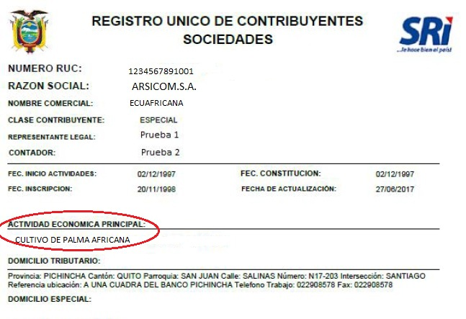 Anotar la misma actividad económica principal del RUC o RISE.

 | TAMAÑO DE LA EMPRESA

 | 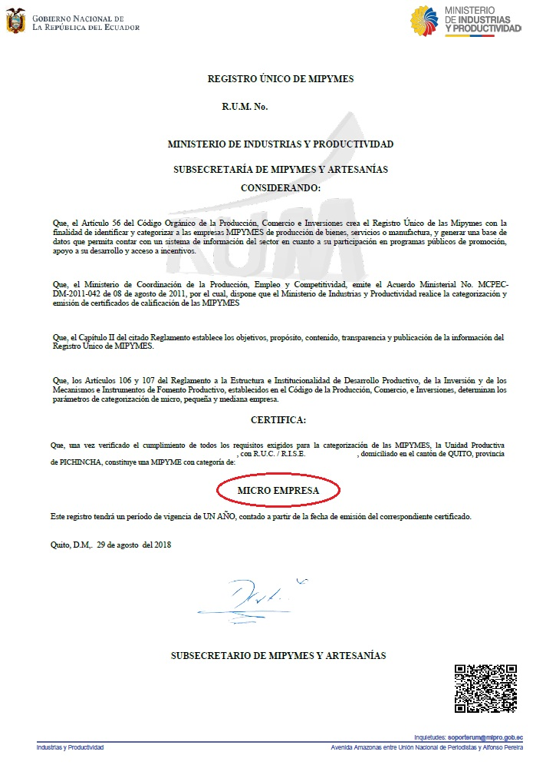 Se debe seleccionar el tamaño de la empresa de acuerdo al Registro único de Mipymes

 | Clasificación | No. De trabajadores | Monto
 | Micro Empresa | 1 a 9 trabajadores | Valor de ventas o ingresos brutos anuales iguales o menores de trescientos mil (USD 300.000,00) dólares de los Estados Unidos de América.
 | Pequeña Empresa | 10 a 49 trabajadores | Valor de ventas o ingresos brutos anuales entre trescientos mil uno (USD 300.001,00) y un millón (USD 1´000.000,00) de dólares de los Estados Unidos de América.
 | Mediana Empresa | 50 a 199 trabajadores | Valor de ventas o ingresos brutos anuales entre un millón uno (USD 1´000.001,00) y cinco millones (USD 5´000.000,00) de dólares de los Estados Unidos de América.

1.4
EJEMPLO:
 | INFORMACIÓN BÁSICA DEL PROYECTO

Regresar
 | ETAPA DE LA INVERSIÓN

 | - Idea – proyecto: Se refiere a los proyectos formulados para el desarrollo de un proceso innovador, de un prototipo y/o producto mínimo viable de un bien o servicio resultado de la propuesta, así como también para la elaboración del correspondiente plan de negocios. - Puesta en marcha: Se refiere a los proyectos formulados para iniciar con la fase de producción, distribución y/o comercialización del bien o servicio, así como para la implementación de uno o más procesos innovadores. El objetivo de estas inversiones es el de generar el impulso para iniciar el ciclo productivo.

1.5
Regresar
DESCRIPCIÓN:
 | EL RESULTADO DEL PROYECTO DE INNOVACIÓN PRODUCTIVA INTRODUCE AL MERCADO UN NUEVO….. | Identifique en la lista desplegable el resultado introducido al mercado de acuerdo a las siguientes definiciones: - El bien por lo general es un objeto tangible producido o fabricado mediante un proceso para el consumo o uso de las personas. - El servicio es el conjunto de actividades que buscan satisfacer las necesidades de un cliente. El servicio suele ser intangible. - El proceso productivo es la secuencia de actividades requeridas para elaborar bienes o brindar servicios.

 | DESCRIPCIÓN DEL PROBLEMA U OPORTUNIDAD.
 | Describir el problema u oportunidad que se pretende resolver o aprovechar a través del proyecto.

 | ¿QUÉ TAN GRANDE ES EL PROBLEMA U OPORTUNIDAD?
 | Delimitar el alcance que tiene el problema u oportunidad en el tiempo y espacio, esto es si afecta o se circunscribe a un territorio y la temporalidad del mismo.

 | ¿CÓMO EL PROYECTO INNOVADOR RESUELVE EL PROBLEMA O APROVECHA LA OPORTUNIDAD?
 | Describir la solución y los cambios que el proyecto innovador brinda en beneficio de resolver el problema o aprovechar la oportunidad.

 | DESCRIPCIÓN DEL BIEN, SERVICIO O PROCESO PRODUCTIVO.
 | Breve descripción del concepto básico de las características y funcionalidades del producto (bien, servicio) o proceso innovador resultado del proyecto.

 | ¿CUÁL ES EL GRADO DE NOVEDAD DE LA INNOVACIÓN DE SU PROYECTO? | Nuevo para la organización.- Únicamente dentro dela organización. Nuevo para el sector productivo.- Si la innovación es nueva para el sector en el cual se desarrolla el proyecto (sectores priorizados) Nuevo para el mercado.- Si la innovación no se encuentra en el mercado actual. Nuevo para el mundo.- Si esa innovación no existe en el mundo.

 | ¿QUÉ ALCANCE TIENE LA INNOVACIÓN DE SU PROYECTO? | Local.- Dentro de la ciudad o provincia. Regional.- Dentro de las regiones naturales (costa, sierra, oriente, insular) o las zonas administrativas de planificación de SENPLADES Nacional.- Dentro de los límites de la República del Ecuador Internacional.- Fuera de los límites de la República del Ecuador.

 | FACTORES O CIRCUNSTANCIAS CRÍTICAS
 | Indicar los principales factores y hechos que podrían poner en peligro la posibilidad de éxito en el logro de los objetivos del proyecto.

1.6
DESCRIPCIÓN:
 | GASTOS ELEGIBLES | GASTOS NO ELEGIBLES

Regresar
Regresar
 | Los recursos económicos asignados a los emprendimientos innovadores podrán financiar los gastos relacionados estrictamente con la ejecución del proyecto, los cuales se listan a continuación: a) Personal de dirección, investigación y de apoyo técnico para la ejecución del proyecto. En todos los casos, el personal debe acreditar competencia para la realización del proyecto. b) Equipamiento imprescindible requerido, calificado por el operador, para la ejecución del proyecto (bienes de capital). c) Capacitación y reentrenamiento de recursos humano relacionados con las actividades del proyecto. d) Adquisición de licencias de tecnología necesarias como parte del desarrollo tecnológico a realizar. e) Alquiler de maquinaria específica. f) Insumos y/o materiales necesarios para la ejecución del proyecto: a. Adquisición de bienes, incluso bienes nacionales, usados o importados. b. Adquisición de bienes importados. g) Construcción de instalaciones específicas o remodelaciones necesarias para la ejecución del proyecto. h) Diseño de web, packaing y manuales. i) Otros gastos relacionados con la ejecución del proyecto considerados como necesarios en el dictamen técnico – económico. La programación e imputación de gastos generados por las actividades de financiamiento solicitadas se realizará sobre la base de los costos reales y demostrables. Los gastos presupuestados, no deberán incluir IVA. | No serán considerados como gastos aceptables los siguientes: a) Gastos generales y de administración de los beneficiarios (no inherentes a la ejecución del proyecto). b) Cancelación de deudas, pago de dividendos o recuperaciones de capital. c) Transferencias de activos: adquisición de acciones, participaciones en el capital social, otros valores mobiliarios, etc. d) Pago de cesantías. e) Inversiones en capital de trabajo y bienes de uso, con excepción de las que sean calificadas por el operador como imprescindibles para la ejecución del proyecto. f) Compras o alquiler de inmuebles. g) Contribuciones en especie. h) Retiros de socios y pagos de honorarios por asamblea. i) Retiro de socios, sueldos, vacaciones y décimos, dividendos. j) Gastos correspondientes al pago del IVA. k) Todo otro gasto o inversión innecesarios, calificados como tales por el operador, para el logro de los resultados previos en el proyecto. Los emprendimientos innovadores deberán reflejar, dentro de su contabilidad, el destino de los recursos invertidos por el Fideicomiso

1.7
DESCRIPCIÓN:

Regresar
* Antes de llenar las tablas revisar los gastos elegibles y no elegibles DEFINICIONES: Monto Total Requerido.- Valor total de la inversión (sumatoria del financiamiento del FCR más el monto de la contrapartida) Monto máximo de Financiamiento a través del FCR.- Monto que se requiere solicitar al FCR. Monto Mínimo de contrapartida de la entidad de derecho privado (Mipyme).- Monto disponible de la contraparte para invertir en el proyecto (recursos propios). Numerario.- Dinero en efectivo en denominación de dólares de los Estados Unidos de Norte América. Activo Tangible.- Contraparte en bienes tangibles como edificios, terrenos, vehículos, maquinaria, inventario u otros. La contraparte en especie deberá ser propiedad de la entidad de derecho privado, y deberá servir para el desarrollo del proyecto. Activo Intangible.- Contraparte en bienes intangibles como derechos de llaves, marcas, patentes, Know how, etc., los cuales deberán ser valorados conforme la normativa establecida por el Servicio Nacional de Derechos Intelectuales (Senadi). |  | Monto total requerido | Monto máximo de financiamiento a través del FCR | Monto mínimo de contrapartida de la entidad de derecho privado (MIPYME)
 | TOTAL INVERSIÓN | $ 125,000.00 | $ 100,000.00 | $ 25,000.00 | 6250
 | % DEL TOTAL | 100% | 80% | 20%

 |  | CONTRAPARTE DE LA ENTIDAD DE DERECHO PRIVADO (MÍNIMO 25% DE LA INVERSIÓN) IDEA PROYECTO
 |  | DETALLE | TOTAL | %
 |  | NUMERARIO | $ 8,000.00 | 32.00%
 |  | ACTIVO TANGIBLE | $ 4,000.00 | 16.00%
 |  | ACTIVO INTANGIBLE | $ 13,000.00 | 52.00%
 |  | TOTAL | $ 25,000.00 | 100%

1.8
EJEMPLO:
 | INFORMACIÓN DE LA INVERSIÓN

Regresar
 | ¿EXISTE VINCULACIÓN CON OTRAS EMPRESAS?

 | Vinculación con Empresas.- Es la participación que tiene una persona natural o jurídica sobre los derechos del capital de una empresa. Léase: Bases del Programa Mipymes. 3.1 Criterios de Evaluación.

1.9
DESCRIPCIÓN:

Regresar

* Antes de llenar las tablas revisar los gastos elegibles y no elegibles DEFINICIONES: Monto de financiamiento requerido FCR.- Valores de la inversión requerida desglosadas por tipo de cuenta. Monto contrapartida de la entidad de derecho privado (MIPYME).- Montos disponibles por la contraparte para invertir en el proyecto (recursos propios) desglosados por tipo de cuenta. Inversión Diferida.- Se refiere a egresos de dinero en etapas previas a la implementación del proyecto, esta constituida por bienes o servicios intangibles caracterizados por ser inmateriales y no estar sujetos a desgaste físico. Capital de trabajo.- Se considera como aquellos recursos que requiere la empresa para poder operar. En este sentido el capital de trabajo es lo que comúnmente conocemos como activo corriente (efectivo, inversiones a corto plazo, cartera e inventarios). Numerario.- Dinero en efectivo en denominación de dólares de los Estados Unidos de Norte América. Activo Tangible.- Contraparte en bienes tangibles como edificios, terrenos, vehículos, maquinaria, inventario u otros. La contraparte en especie deberá ser propiedad de la entidad de derecho privado, y deberá servir para el desarrollo del proyecto. Activo Intangible.- Contraparte en bienes intangibles como derechos de llaves, marcas, patentes, Know how, etc., los cuales deberán ser valorados conforme la normativa establecida por el Servicio Nacional de Derechos Intelectuales (Senadi). | Inversión (cuadro general)
 | Cuenta | Monto de financiamiento requerido al FCR | Monto contrapartida de la entidad de derecho privado (MIPYME) | Total | % del Total
 | Terrenos, edificios e infraestructura | $ 200,000.00 | $ 50,000.00 | $ 250,000.00 | 80%
 | Equipos diversos (Maquinarias, Vehículos, Herramientas, Mobiliario etc..) | $ 40,000.00 | $ 10,000.00 | $ 50,000.00 | 16%
 | Inversión Diferida en general (puesta en marcha, licencias y patentes, asistencia y asesoría, contingencias otros gastos) | $ 10,000.00 | $ 2,500.00 | $ 12,500.00 | 4%
 | Capital de trabajo |  |  | $ - | 0%
 | Total inversiones | $ 250,000.00 | $ 62,500.00 | $ 312,500.00 | 100% | 62500
 | % | 80.00% | 20.00% | 100%

 | CONTRAPARTE DE LA ENTIDAD DE DERECHO PRIVADO (MÍNIMO 25% DE LA INVERSIÓN) PUESTA EN MARCHA |  |  | 15625
 | DETALLE | TOTAL | %
 | NUMERARIO | $ 20,000.00 | 32%
 | ACTIVO TANGIBLE | $ 500.00 | 1%
 | ACTIVO INTANGIBLE | $ 42,000.00 | 67%
 | TOTAL | $ 62,500.00 | 100%

1.10
DESCRIPCIÓN:

Regresar
 |  | VIDEO PITCH
 | CONTENIDO
 |  | El video pitch deberá describir en forma verbal los aspectos más relevantes del emprendimiento innovador y en un tiempo máximo de 4 minutos desarrollar el siguiente contenido: 1) Presentación: (Máximo 1 min.). • Nombre del postulante y quienes conforman el equipo de trabajo, el título del emprendimiento innovador, ubicación geográfica, y una breve descripción del concepto de negocio del proyecto. 2) Desarrollo: (Máximo 2 min.). •Descripción del problema que se pretende resolver u oportunidad a aprovechar con el desarrollo del bien, servicio o proceso innovador. • Detalle de necesidades, en orden de prioridad, del emprendimiento innovador, situación actual, justificación de la necesidad de financiación, y destino de los recursos solicitados (herramientas, insumos, servicios profesionales, entre otros). 3) Cierre: (Máximo 1 min.). •Presentación de las razones que motiven a invertir en el proyecto, relacionadas con el impacto de recibir los recursos en la elaboración, el funcionamiento y crecimiento del proyecto.

 | FORMATO Y TAMAÑO
 |  | El video no deberá exceder de 10MB y deberá estar grabado en formato MP4.

 | INSTRUCCIONES PARA EL ENVIO

 |  | 1.- Despues de haber grabado el videopitch, abrir la página web: "www.wetransfer.com" y da click en:
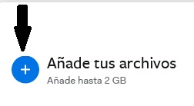

 |  | 2.- Selecciona el videopitch dentro de los archivos de tu computador:
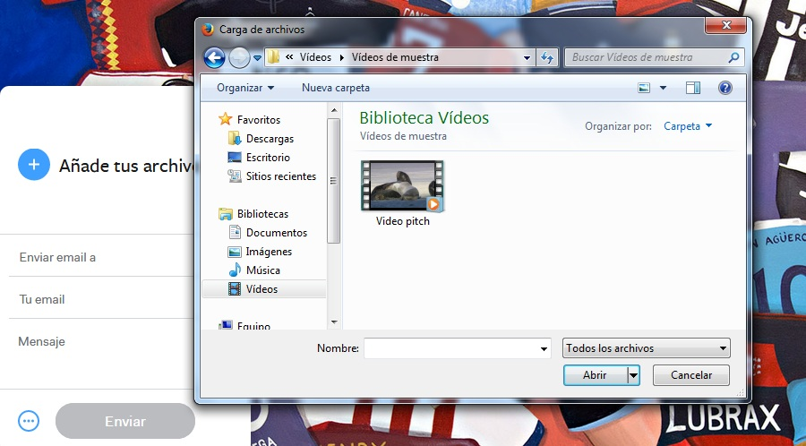

 |  | 3.- Ingresa el correo electrónico fondodecapitalderiesgo@mipro.gob.ec
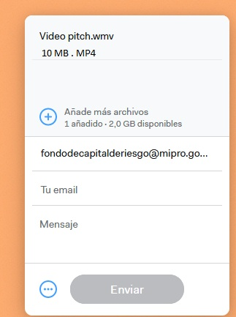

 |  | 4.- ingresa tu correo electrónico:
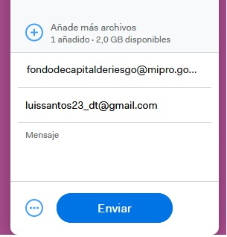

 |  | 5.- En el mensaje escribe tu nombre completo y el RUC o RISE
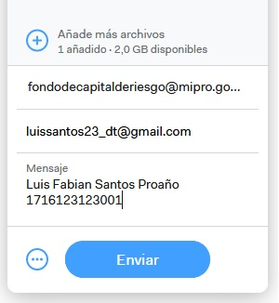

 |  | 6.- Envía el correo
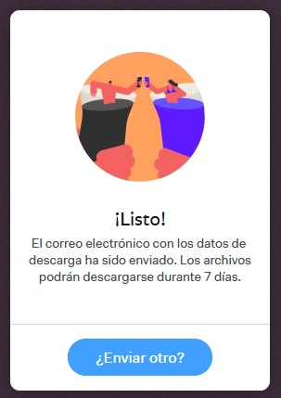

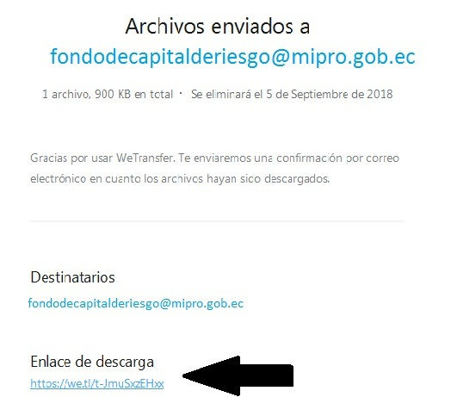
 |  | 7.- Una vez que hayas enviado el videopitch, abre tu correo electrónico y busca la notificación de envío de wetransfer en tu buzón de entrada, copia el enlace de descarga

 |  | 8.- pega el enlace de descarga en este formulario

1.11
DESCRIPCIÓN:

Regresar
 |  | SU PROYECTO SE ENCUENTRA LISTO PARA LA EVALUACIÓN TÉCNICA - ECONÓMICA?

 |  | En caso de responder "SI", su proyecto tendrá la posibilidad de pasar directamente a ser evaluado por el Operador, de lo cual se determinará la factibilidad de inversión. (Tiempo duración del proceso 2 meses).

 |  | En caso de responder "No", su proyecto tendrá la posibilidad de entrar en proceso de acompañamiento con el Operador para fortalecer el Plan de Negocios previo a la evaluación técnica - económica.

 | INSTRUCCIONES
 |  | Si usted respondió "SI" descargue el formato de Plan de Negocios que se encuentra en el micrositio "fondodecapitalderiesgo.industrias.gob.ec"; botón "Regístrate" y llénalo; envíalo conjuntamente con este formulario debidamente lleno mas el video pitch siguiendo las instrucciones para su envío al correo: fondodecapitalderiesgo@mipro.gob.ec Si usted respondió "NO" únicamente envíe este formulario debidamente lleno conjuntamente con el video pitch siguiendo las instrucciones para su envío al correo: fondodecapitalderiesgo@mipro.gob.ec

